Recherche d'une distance
Recherche d'une distance sur le site www.viamichelin.fr | DAF 3 MAJ 01/03/2023

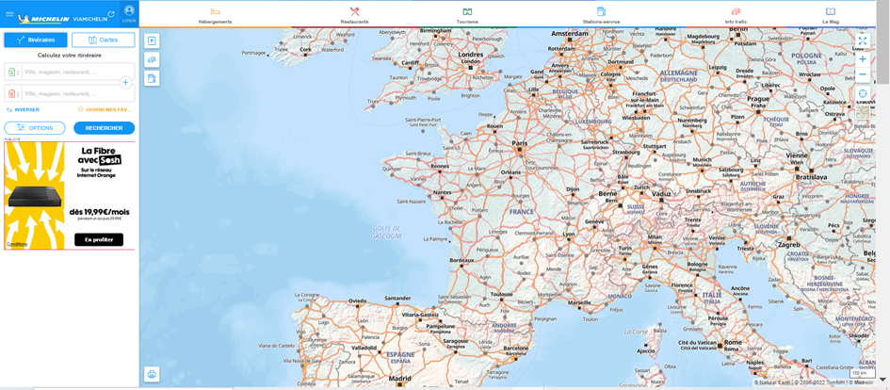
Ecran de recherche

Cliquer sur OPTIONS

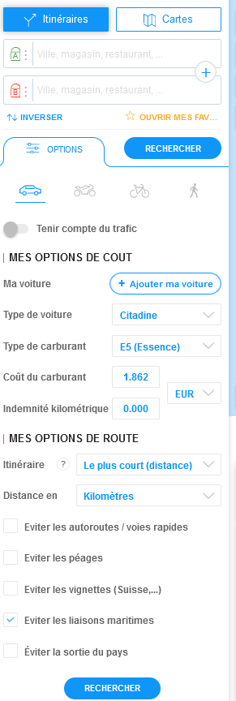
sélectionner
- Itinéraire : le plus court
- Eviter les liaisons maritimes

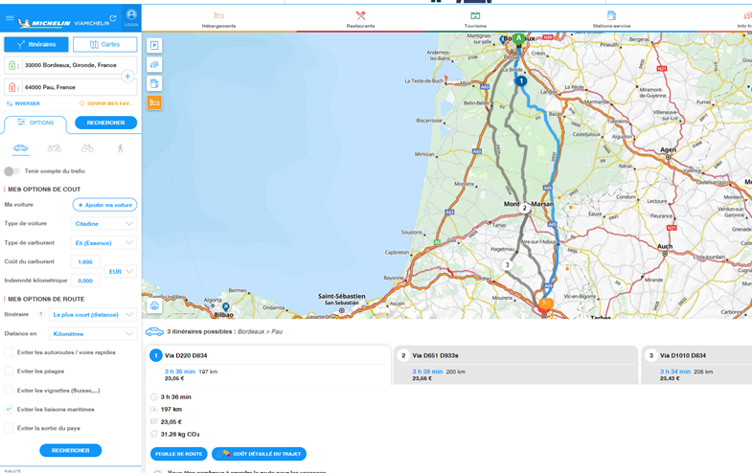
La recherche se fait de commune à commune

Exemple : trajet de Bordeaux à Pau

Résultat obtenu par le distancier à reporter dans les indemnité kilométriques

